表紙・改定履歴
Webダイレクト販売

詳細設計書
G0210_Web申込み専用ページ特別条件付・承諾対応確認画面
G0210

© 2020 Sasuke Financial Lab Inc.

変 更 記 録
版数 REV. | 作成更新日 | 変 更 内 容 | 担 当
01 | 2021-12-05 | 新規作成 | 有友
02 | 2021-01-10 | ・「保険期間」と「払込期間」は、主契約と特定損傷特約の場合のみ表示する ・戻るボタンを追加 ・初回振込保険料の注意文を条件で出しわける | 伊東
03 | 2021-01-11 | ・査定結果情報はPOSTで前画面から受け取らず、セッションの情報を使用するよう変更 ・申込更新APIの前に申込区分の設定が必要なため追記 | 須永
04 | 2021-01-15 | 「【参考資料】申込変更区分の判定」シート追加。「【参考資料】査定結果の表示バリエーション」シート追加 | 伊東

プロセス概要
プロセス概要 |  |  | システム |  |  | 画面名 | 画面ID
 |  |  | Webダイレクト販売 |  |  | G0210_Web申込み専用ページ特別条件付・承諾対応確認画面 | G0210

 | 1．「初期表示」処理フロー
 | URI | /webdirect/special-condition-confirm
 | メソッド | POST |  | Controller@Method | SpecialConditionConfirmController
 | Validation Class | - |  | blade Template | G0210.blade.php
 | 説明 | 「G0208.Web申込み専用ページ特別条件付・承諾対応画面」あるい「G0209.Web申込み専用ページ意向確認画面（特別条件付承諾後）」から呼ばれ、申込内容の確認表示を行う。

START

ログイン状態チェック

NO

YES
G0201_Web申込み専用ページログイン画面へ遷移

申込参照API処理

画面表示処理

END

 | 2．「お申込みを完了する」処理フロー
 | URI | /webdirect/special-condition-confirm/next
 | メソッド | POST |  | Controller@Method | SpecialConditionConfirmController@next
 | Validation Class | - |  | blade Template | G0210.blade.php
 | 説明 | 「お申込みを完了する」ボタンクリック時の処理

START

ログイン状態チェック

NO

YES
G0201_Web申込み専用ページログイン画面へ遷移

申込更新API処理

申込完了API処理

連絡対応済API処理

画面表示処理

END

【参考資料】査定結果の表示バリエーション
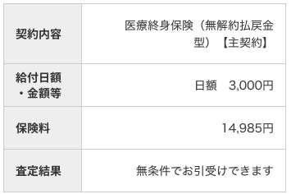
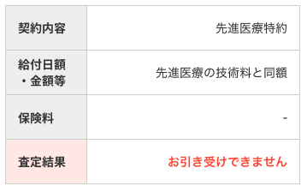
【参考資料】査定結果の表示バリエーション

 | 査定結果項目は、下記のとおり編集すること。また、査定結果によっては、「保険料」、「給付日額・金額等」項目に反映すること
 | ※「△」は全角スペース
 | No | 査定結果コード | 名称 | 不担保種別コード１～５ | 名称 | インプット | 査定結果項目の編集(※) | 保険料項目(反映) | 給付日額・金額等項目(反映)
 | 1 | 01 | 無条件 | － | － | － | 無条件でお引受けできます | － | －
 | 2 | 02 | 特別条件 | D | 特定高度障害状態不担保 | 査定情報[x].特別条件内容１～５ 査定情報[x].不担保部位名称１～５ | 特別条件付でお引受けできます 特別条件内容：{特別条件内容} 不担保部位：{不担保部位名称} | － | －
 | 3 | 02 | 特別条件 | E | 特定部位・傷病不担保法 | 査定情報[x].特別条件内容１～５ 査定情報[x].不担保期間１～５ 査定情報[x].不担保部位名称１～５ | 特別条件付でお引受けできます 特別条件内容：{特別条件内容} 不担保期間：{不担保期間} 不担保部位：{不担保部位名称} | － | －
 | 4 | 02 | 特別条件 | S | 保険金削減支払法 | 査定情報[x].特別条件内容１～５ 査定情報[x].不担保期間１～５ | 特別条件付でお引受けできます 特別条件内容：{特別条件内容} 削減期間：{不担保期間} | － | －
 | 5 | 03 | 引受不可 | － | － | － | お引受けできません | － | －
 | 6 | 05 | 制限 | － | － | 査定情報[x].金額制限 | 申込みの金額を{査定情報の金額制限)以下に減額することでお引き受けできます 給付日額・金額等△{金額制限} | 再計算をして、結果を出力する | 日額△{査定情報の金額制限}
 | 7 | 06 | 特別条件・制限 | 特別条件(02)→制限(06)の順に出力する。編集内容は「No2～4、6」を参照

 |  |  | ※特別条件の場合、１～５の項目で、値が存在すれば、繰り返し出力する。このとき、1行空白行を挟むこと。
 |  |  | また、不担保種別コードの昇順(Dが最優先)で並び替えること。

 |  | ＜出力例＞

 |  | 特別条件 |  |  |  | 制限 |  | 特別条件・制限
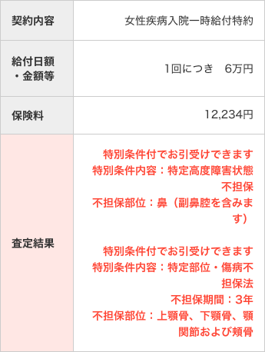
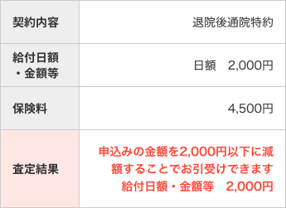
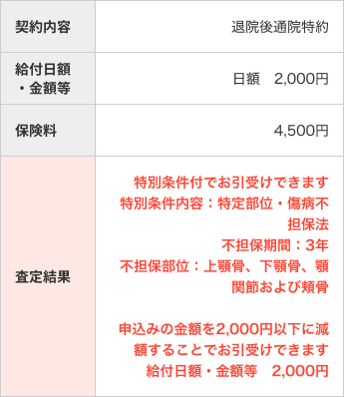

 |  |  |  |  |  | ※日額を金額制限で上書き
 |  |  |  |  |  | ※保険料は再計算

 |  |  |  |  |  |  |  | ※日額を金額制限で上書き
 |  |  |  |  |  |  |  | ※(「制限」が含まれるため)保険料は再計算

 |  | ※不担保種別コードの昇順で並び替え。「特定高度障害状態」が一番上。

 |  | 無条件 |  |  |  | 引受不可

